4907833671,6
Mat Doc = 4907833671,6 ไม่สามารถ Interface มา S4/HANA ได้ โดยไม่ทราบสาเหตุ
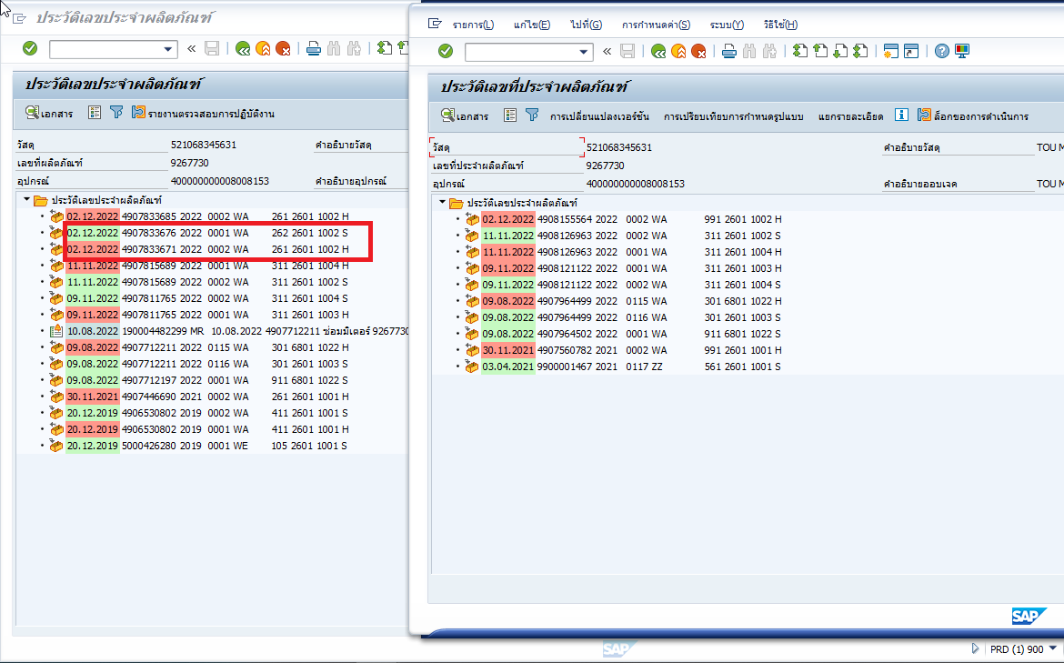

 | Doc | 4907833671 และ 4907833676 Net กัน ทำให้ไม่จำเป็นต้อง Re-Run อีก และ Stock ปัจจุบันในระบบระหว่าง ECC และ HANA เหมือนกันแล้ว
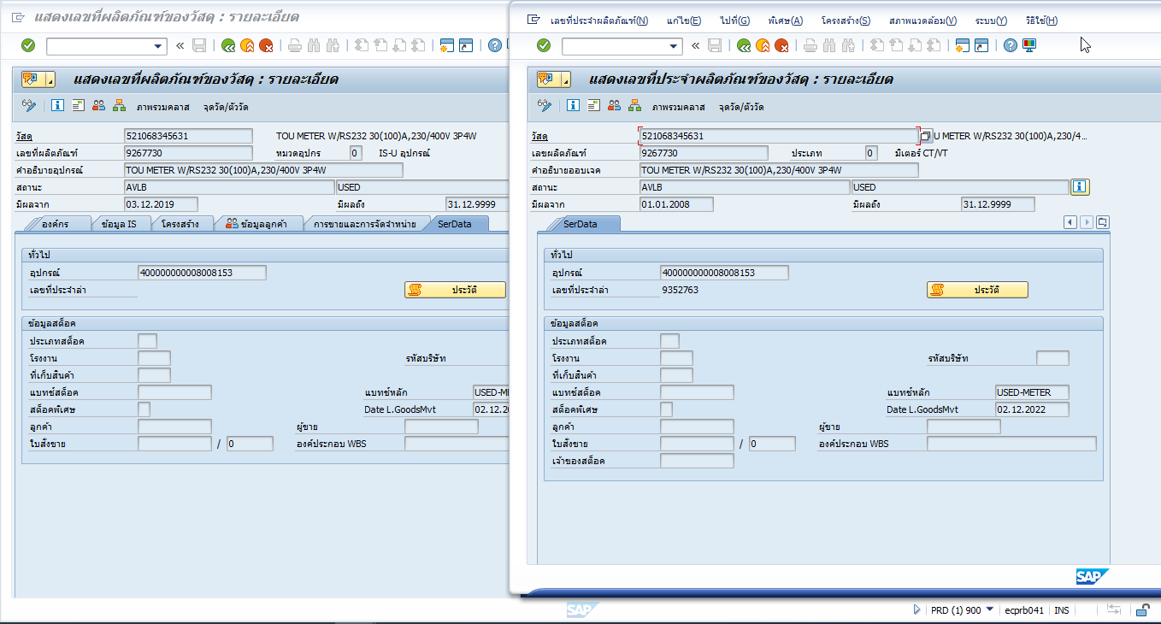

 | ให้ทำการ Clear Doc 4907833671 และ 4907833676 จาก Table ZMMIM_BAPI_LOG ผ่าน SE16N

4907836903
Mat Doc = 4907806666 ไม่สามารถ Interface มา S4/HANA ได้ เนื่องจากคาดว่าเกิดจากการทำรายการตรงไม่ได้ทำผ่าน ZMMIME014 โปรแกรมโอนพัสดุไปคลังทดสอบ
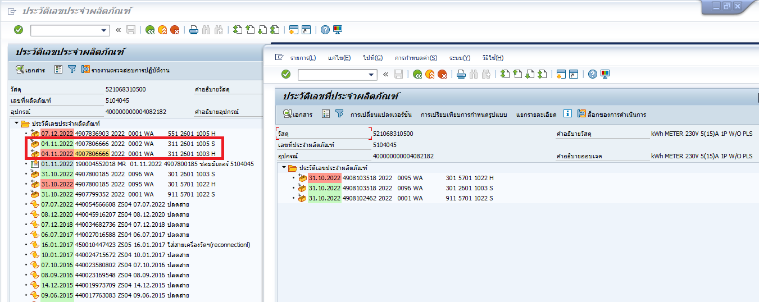

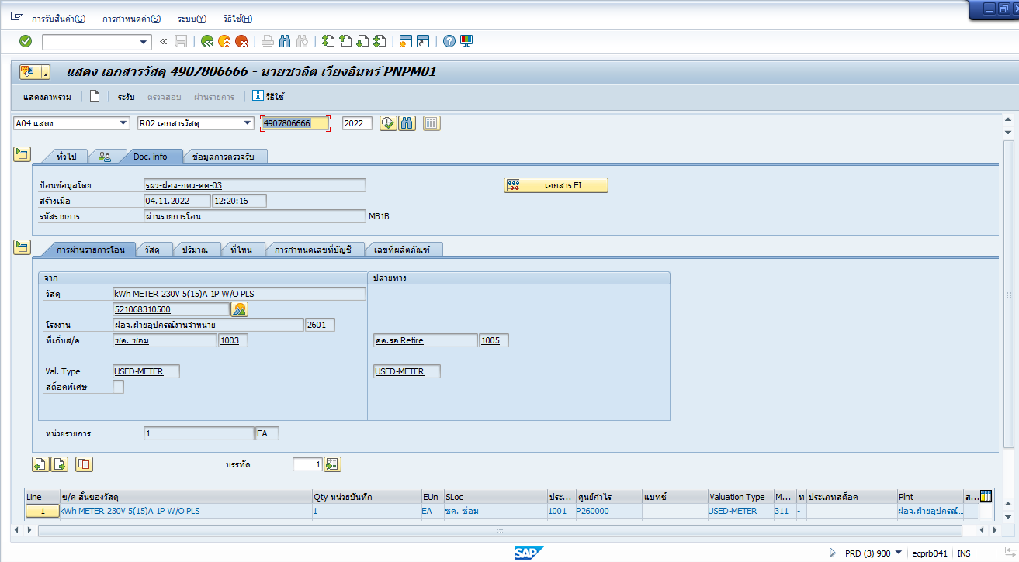

ให้ Manual Post 311 ตาม Mat Doc 4907806666 ที่ S4/HANA แล้ว จากนั้น Re-Run ZMMIMEM03 "4907836903"

